画面定義書フォーマット＿ログイン
共通情報 |  |  |  | プロジェクト名 | 第１３章 |  |  | 作成者 |  | 大森
 |  |  |  | システム名 | Freeks |  |  | 作成日付 |  | 2023-02-07
 |  |  |  | 工程名 | 外部設計 |  |  | バージョン |  | 1.0
 |  |  |  | ドキュメントID | T001 |  |  | 更新者
 |  |  |  | ドキュメント名 | Freeks＿画面定義書 |  |  | 更新日付
書誌情報 |  |  |  | ID | T001-1
 |  |  |  | 名称 | Freeks＿ログインページ
 |  |  |  | 概要 | Freeksにログインするための画面設計

レイアウト図

ロゴ

企業コード

メールアドレス

パスワード

パスワードを忘れた方はこちら

Login

使用する部品
ヘッダー・・フッターは全画面共通で使用
識別ID |  |  | ラベル |  |  | 画面部品の種類 | 表示範囲 |  | 画面部品の説明
① | - | 1 | ロゴ |  |  | 画像 |  |  | ロゴ画像
 | - | 2 | 企業コード |  |  | テキストボックス |  |  | 企業コードを入力するための場所
 | - | 3 | メールアドレス |  |  | テキストボックス |  |  | メールアドレスを入力するための場所
 | - | 4 | パスワード |  |  | パスワード |  |  | パスワードを入力するための場所
 | - | 5 | ログイン |  |  | ボタン |  |  | ログイン処理を行うボタン
② | - | 1 | パスワードを忘れた人 |  |  | リンク |  |  | パスワードを忘れた人が確かめるためのリンク
 | -
 | -
 | -

操作手順
企業コード・メールアドレス・パスワードを入力後、ログインボタンを押下しログインする。
パスワードを忘れた場合は、②からパスワード確認ページに推移し、確かめることができる

詳細設計書フォーマット
共通情報 |  |  | プロジェクト名 |  | 第１３章 |  |  |  | 作成者 | 大森
 |  |  | システム名 |  | Freeks |  |  |  | 作成日付 | 2023-02-08
 |  |  | 工程名 |  | 外部設計 |  |  |  | バージョン | 1.0
 |  |  | ドキュメントID |  | TP001 |  |  |  | 更新者
 |  |  | ドキュメント名 |  | Freeks＿詳細設計 |  |  |  | 更新日付
書誌情報 |  |  | ID |  | TP001
 |  |  | 名称 |  | 詳細設計 ログイン画面
 |  |  | 概要 |  | ログイン画面に関するテーブル定義書

フローチャート

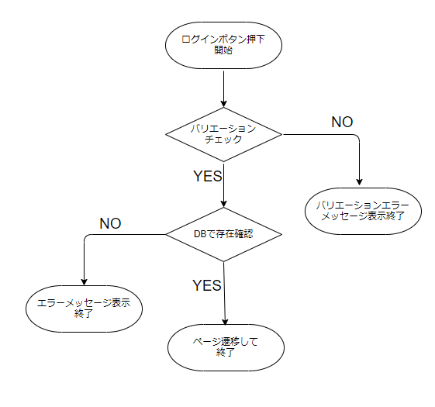

詳細

 | URL
 | ログインページ |  |  |  |  | /app/user/login
 | パスワード確認ページリンク |  |  |  |  | /app/user/confirmpassword

 | バリデーション
 | 番号 | 項目 |  | バリデーション |  |  | データベース | カラム名 |  |  | 備考
 | 1 | 企業コード |  | 半角数字 |  |  | m_user | corporate_code
 | 2 |  |  | 5文字 |  |  | m_user | corporate_code
 | 3 | メールアドレス |  | 半角英数字 ._-@ |  |  | m_user | mail
 | 4 |  |  | 12文字以上 |  |  | m_user | mail
 | 5 | パスワード |  | 半角英数字 ._-@ |  |  | m_user | password
 | 6 |  |  | 8文字以上 |  |  | m_user | password
 | 7 |  |  | 半角大・小文字・記号１文字ずつ |  |  | m_user | password

 | エラーメッセージ
 |  | company codeは5桁で指定してください。
 |  | ログイン情報に誤りがあります。
 |  | メールアドレスは必ず指定してください。
 |  | パスワードは必ず指定してください。

 | ロゴ画像
 | Freeks ロゴ |  |  |  |  | /app/img/freeks_logo.png

